Résultats
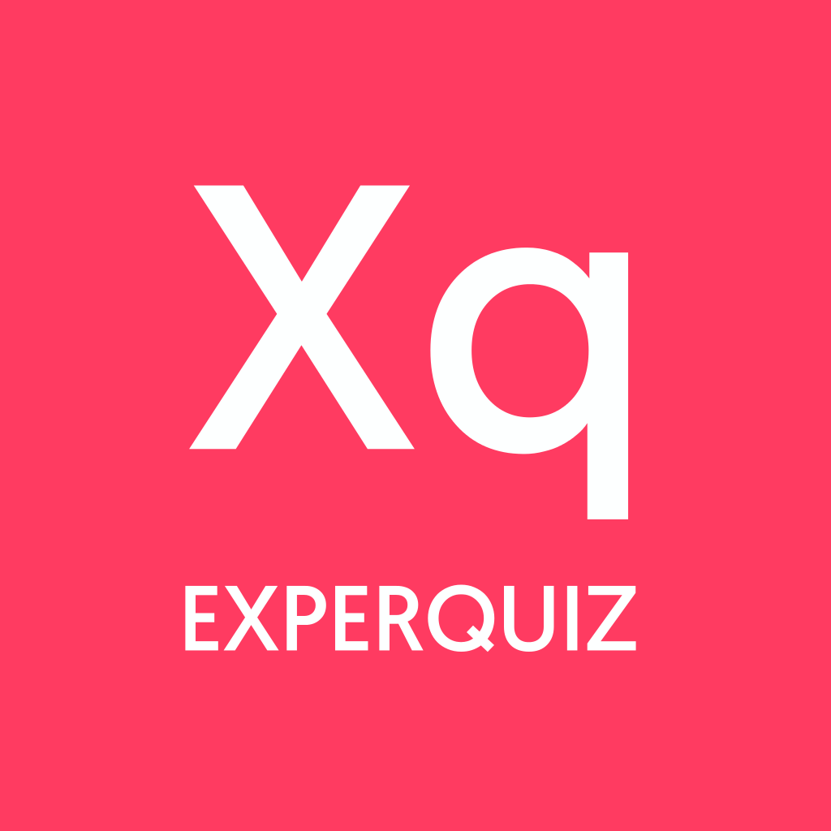 | Résultats d'évaluation

 | Entreprise | PIERRE GHESQUIERE
 | Base | Chap4-La lumière
 | Questionnaire | Chap4-Chercheuses d'etoiles : spectre d'absorption
 | Tags du questionnaire :
 | Certification: | Non
 | Début: | 17/12/2020 23:32
 | Fin:
 | Score Total :
 | Score Moyen | *
 | Utilisateurs: | 1
 | Utilisateurs ayant passé: | 1
 | Question Essentielle: | *

Vrai/Faux
 | Utilisateur | Département | Fonction / Poste | Matricule | Date | #5012 | #101 | #102 | #103 | #104 | Total
 | Marouane |  |  |  | 17/12/2020 23:32 | 1 | 1 | 0 | 0 | 1 | 3

Score
 | Utilisateur | Département | Fonction / Poste | Matricule | Date | #5012 | #101 | #102 | #103 | #104 | Total | Total/20
 | Marouane |  |  |  | 17/12/2020 23:32 | 0 | 8 | 0 | 0 | 7 | 15 | 7.5

